精検受診率
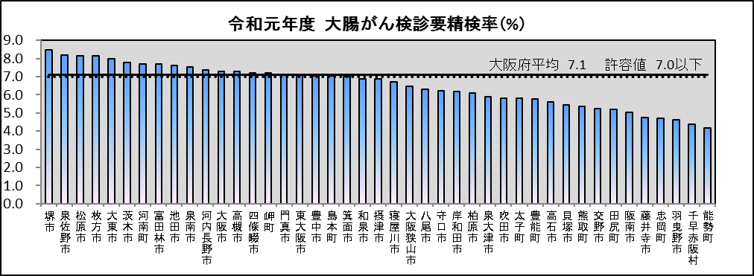
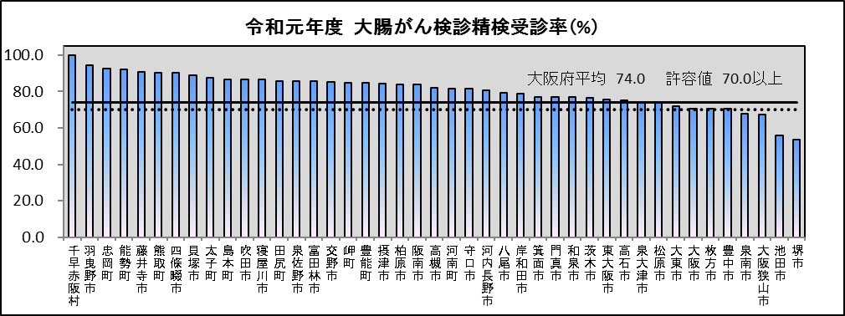
資料２－３

精検受診率が過去5年連続で許容値を満たしていない市町村一覧

市町村名 | 人口 | 胃がん |  |  |  |  | 大腸がん |  |  |  |  | 子宮頸がん |  |  |  |  | 肺がん
 | （千人） | H27 | H28 | H29 | H30 | R1 | H27 | H28 | H29 | H30 | R1 | H27 | H28 | H29 | H30 | R1 | H27 | H28 | H29 | H30 | R1
池田市 | 104 | 62.5 | 78.3 | 61.5 | 52.5 | 62.5 | 57.9 | 52.9 | 58.8 | 56.8 | 58.2 | 84.4 | 60.7 | 77.8 | 69.4 | 70.9 | 75.5 | 78.8 | 79.2 | 79.9 | 75.0
豊中市 | 400 | 80.5 | 83.9 | 83.8 | 89.9 | 95.2 | 63.0 | 62.1 | 59.1 | 60.0 | 60.6 | 81.3 | 79.2 | 82.9 | 78.2 | 84.4 | 91.0 | 90.8 | 91.5 | 91.9 | 91.8
泉南市 | 60 | 95.4 | 88.5 | 88.1 | 93.1 | 89.7 | 65.9 | 64.5 | 68.1 | 67.9 | 63.6 | 88.0 | 91.7 | 89.5 | 86.5 | 87.2 | 97.8 | 97.1 | 100.0 | 100.0 | 90.9
堺市 | 828 | 71.9 | 72.9 | 64.4 | 85.9 | 85.7 | 38.2 | 49.2 | 48.1 | 40.5 | 51.2 | 49.8 | 60.3 | 57.2 | 67.7 | 73.5 | 66.3 | 71.2 | 63.4 | 70.2 | 72.5

※乳がんについては、許容値を満たしているため省略
※胃・大腸・子宮頸・肺がん検診の許容値…70%以上
乳がん検診の許容値…80％以上
※人口…令和元年人口動態調査

≪参考≫ 大腸がんの精検受診率について
大腸がんの精検受診率の低さは、要因の一つとして要精検率の高さが影響していると考えられることから、昨年度、同部会において
大腸がんの要精検率について検討を行った。
結果、部会として意見をとりまとめ文書を発出（令和3年3月25日付け健第3684号）、市町村の取り組みを促した。
＜意見＞
〇 許容値を満たしていなかった市町村について、その多くが集団検診ではなく個別検診での要精検率が高いことから、医療機関毎の要精検率を算出するなど、現状把握を行うこと。
〇 要精検率が著しく高い医療機関については、必要に応じて医療機関へのヒアリングや現地調査などにより、測定用キットなど実施方法の点検を行うこと。特に府における過去の調査によると、要精検率の高い医療機関が採用している測定用キットやカットオフ値の適正が疑われるケースが見受けられるため、その点留意していただきたい。

